Relatório Fotográfico
 |  | Relatório Fotografico |  | CFTV

Local: | Ponto 14 - Soldado José B. de Andrade (Ponte Pequena) |  |  | Data: | 2024-09-02

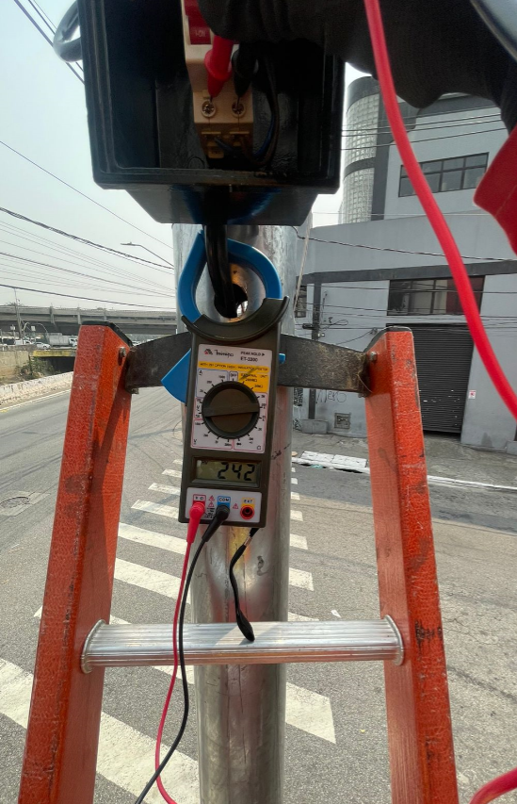 |  |  | 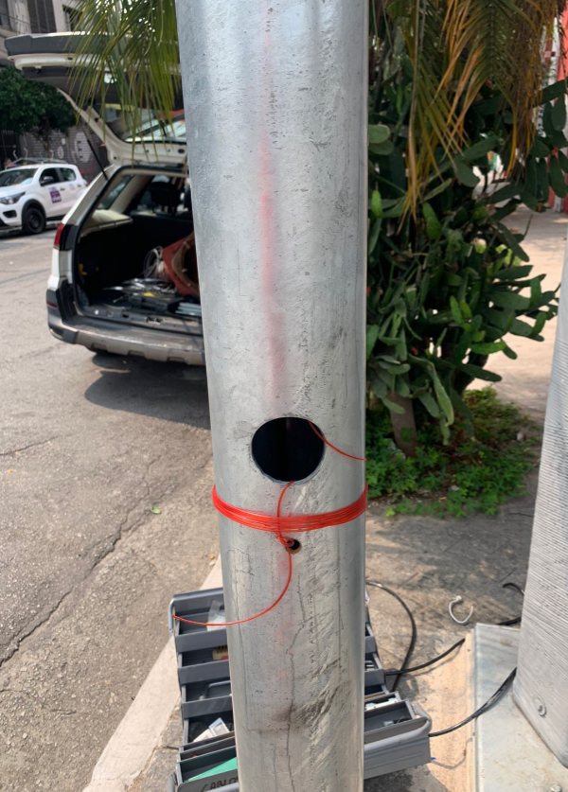

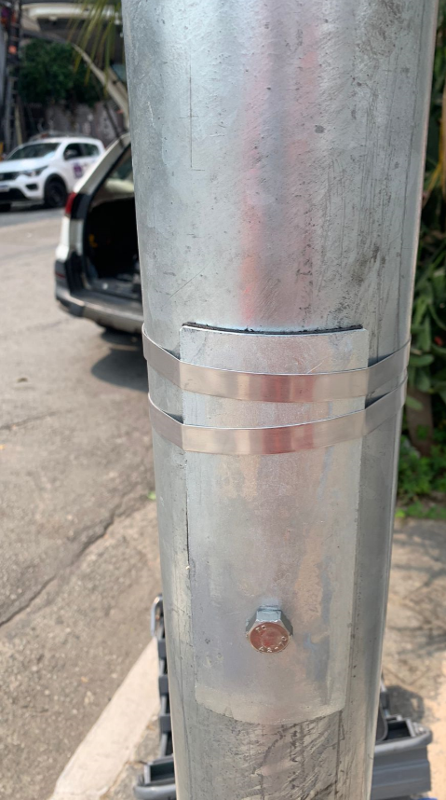 |  |  | 